Database structure
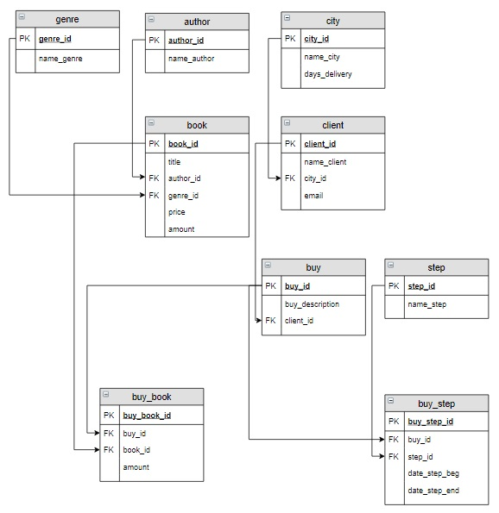 ​Логическая модель базы данных
 |  |  |  |  |  |  | Таблица author |  |  | Таблица genre
 |  |  |  |  |  |  | author_id | name_author |  | genre_id | name_genre
 |  |  |  |  |  |  | 1 | Булгаков М.А. |  | 1 | Роман
 |  |  |  |  |  |  | 2 | Достоевский Ф.М. |  | 2 | Поэзия
 |  |  |  |  |  |  | 3 | Есенин С.А. |  | 3 | Приключения
 |  |  |  |  |  |  | 4 | Пастернак Б.Л.
 |  |  |  |  |  |  | 5 | Лермонтов М.Ю.

 |  |  |  |  |  |  | Таблица book
 |  |  |  |  |  |  | book_id | title | author_id | genre_id | price | amount
 |  |  |  |  |  |  | 1 | Мастер и Маргарита | 1 | 1 | 670.99 | 3
 |  |  |  |  |  |  | 2 | Белая гвардия | 1 | 1 | 540.50 | 5
 |  |  |  |  |  |  | 3 | Идиот | 2 | 1 | 460.00 | 10
 |  |  |  |  |  |  | 4 | Братья Карамазовы | 2 | 1 | 799.01 | 2
 |  |  |  |  |  |  | 5 | Игрок | 2 | 1 | 480.50 | 10
 |  |  |  |  |  |  | 6 | Стихотворения и поэмы | 3 | 2 | 650.00 | 15
 |  |  |  |  |  |  | 7 | Черный человек | 3 | 2 | 570.20 | 6
 |  |  |  |  |  |  | 8 | Лирика | 4 | 2 | 518.99 | 2

 |  |  |  |  |  |  | Таблица city
 |  |  |  |  |  |  | city_id | name_city | days_delivery
 |  |  |  |  |  |  | INT PRIMARY KEY AUTO_INCREMENT | VARCHAR(30) | INT
 |  |  |  |  |  |  | 1 | Москва | 5
 |  |  |  |  |  |  | 2 | Санкт-Петербург | 3
 |  |  |  |  |  |  | 3 | Владивосток | 12

Таблица client |  |  |  |  | Таблица buy
client_id | name_client | city_id | email |  | buy_id | buy_description |  | client_id |  | В таблице buy столбец buy_description предназначен для пожеланий покупателя, которые он хочет добавить в свой заказ, если пожеланий нет - поле остается пустым
INT PRIMARY KEY AUTO_INCREMENT | VARCHAR(50) | INT | VARCHAR(30) |  | INT PRIMARY KEY AUTO_INCREMENT | VARCHAR(100) |  | INT
1 | Баранов Павел | 3 | baranov@test |  | 1 | Доставка только вечером |  | 1
2 | Абрамова Катя | 1 | abramova@test |  | 2 |  |  | 3
3 | Семенонов Иван | 2 | semenov@test |  | 3 | Упаковать каждую книгу по отдельности |  | 2
4 | Яковлева Галина | 1 | yakovleva@test |  | 4 |  |  | 1

Таблица buy_book |  |  |  |  | Таблица step
buy_book_id | buy_id | book_id | amount |  | step_id | name_step
INT PRIMARY KEY AUTO_INCREMENT | INT | INT | INT |  | INT PRIMARY KEY AUTO_INCREMENT | VARCHAR(30)
1 | 1 | 1 | 1 |  | 1 | Оплата
2 | 1 | 7 | 2 |  | 2 | Упаковка
3 | 1 | 3 | 1 |  | 3 | Транспортировка
4 | 2 | 8 | 2 |  | 4 | Доставка
5 | 3 | 3 | 2
6 | 3 | 2 | 1
7 | 3 | 1 | 1
8 | 4 | 5 | 1

Таблица buy_step если столбец date_step_end не заполнен (имеет значение Null), это означает что операция еще не выполнена |  |  |  |  |  | Информация о продажах предыдущего года хранится в архивной таблице buy_archive, которая создается в конце года на основе информации из таблиц базы данных и имеет следующую структуру:

buy_step_id | buy_id | step_id | date_step_beg | date_step_end |  | 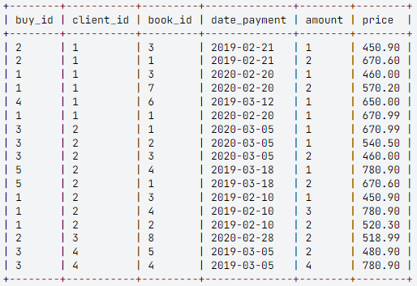
INT PRIMARY KEY AUTO_INCREMENT | INT | INT | DATE | DATE
1 | 1 | 1 | 2020-02-20 | 2020-02-20
2 | 1 | 2 | 2020-02-20 | 2020-02-21
3 | 1 | 3 | 2020-02-22 | 2020-03-07
4 | 1 | 4 | 2020-03-08 | 2020-03-08
5 | 2 | 1 | 2020-02-28 | 2020-02-28
6 | 2 | 2 | 2020-02-29 | 2020-03-01
7 | 2 | 3 | 2020-03-02
8 | 2 | 4
9 | 3 | 1 | 2020-03-05 | 2020-03-05
10 | 3 | 2 | 2020-03-05 | 2020-03-06
11 | 3 | 3 | 2020-03-06 | 2020-03-10
12 | 3 | 4 | 2020-03-11
13 | 4 | 1 | 2020-03-20
14 | 4 | 2
15 | 4 | 3
16 | 4 | 4

Data sampling
№ | Задача | SQL запрос | Ответ
1 | Вывести все заказы Баранова Павла (id заказа, какие книги, по какой цене и в каком количестве он заказал) в отсортированном по номеру заказа и названиям книг виде. | SELECT buy.buy_id, book.title, book.price, buy_book.amount FROM buy INNER JOIN buy_book ON buy_book.buy_id = buy.buy_id INNER JOIN book ON buy_book.book_id=book.book_id INNER JOIN client ON client.client_id = buy.client_id WHERE name_client ="Баранов Павел" ORDER BY buy_id, title;
2 | Посчитать, сколько раз была заказана каждая книга, для книги вывести ее автора (нужно посчитать, в каком количестве заказов фигурирует каждая книга). Вывести фамилию и инициалы автора, название книги, последний столбец назвать Количество. Результат отсортировать сначала по фамилиям авторов, а потом по названиям книг. | SELECT name_author, title, count(buy_book.book_id) AS Количество FROM book INNER JOIN author USING(author_id) LEFT JOIN buy_book USING(book_id) GROUP BY book.book_id ORDER BY name_author, title | 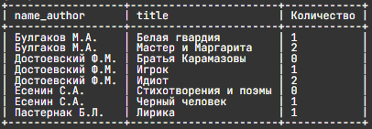
3 | Вывести города, в которых живут клиенты, оформлявшие заказы в интернет-магазине. Указать количество заказов в каждый город, этот столбец назвать Количество. Информацию вывести по убыванию количества заказов, а затем в алфавитном порядке по названию городов. | SELECT name_city, COUNT(buy_id) AS Количество FROM city INNER JOIN client USING(city_id) INNER JOIN buy USING(client_id) GROUP BY name_city ORDER BY 2 DESC, 1;
4 | Вывести номера всех оплаченных заказов и даты, когда они были оплачены (Для каждого заказа сначала выставляется счет на оплату - step_id 1 «Оплата» , в столбец date_step_beg заносится дата выставления счета по заказу. После того, как счет оплачен, в столбец date_step_end той же записи заносится дата оплаты заказа.) | SELECT buy_id, date_step_end FROM buy_step WHERE buy_step.step_id = 1 AND date_step_end IS NOT NULL
5 | Вывести информацию о каждом заказе: его номер, кто его сформировал (фамилия пользователя) и его стоимость (сумма произведений количества заказанных книг и их цены), в отсортированном по номеру заказа виде. Последний столбец назвать Стоимость. | SELECT buy_id, name_client, SUM(buy_book.amount * book.price) AS Стоимость FROM buy_book INNER JOIN buy USING(buy_id) INNER JOIN client USING(client_id) INNER JOIN book USING(book_id) GROUP BY buy_id,name_client ORDER BY 1;
6 | Вывести номера заказов (buy_id) и названия этапов, на которых они в данный момент находятся. Если заказ доставлен – информацию о нем не выводить. Информацию отсортировать по возрастанию buy_id. Текущим считается тот этап, для которого заполнена дата начала этапа и не заполнена дата его окончания. | SELECT buy_id, name_step FROM buy_step INNER JOIN step USING(step_id) WHERE date_step_beg IS NOT NULL AND date_step_end IS NULL ORDER BY buy_id;
7 | Выбрать всех клиентов, которые заказывали книги Достоевского, информацию вывести в отсортированном по алфавиту виде. В решении используйте фамилию автора, а не его id. | SELECT DISTINCT name_client FROM client INNER JOIN buy USING(client_id) INNER JOIN buy_book USING(buy_id) INNER JOIN book USING(book_id) INNER JOIN author USING(author_id) WHERE name_author = "Достоевский Ф.М." ORDER BY 1;
8 | Вывести жанр (или жанры), в котором было заказано больше всего экземпляров книг, указать это количество. Последний столбец назвать Количество. | SELECT name_genre, Количество FROM (SELECT name_genre, sum(amount_1) as Количество FROM (SELECT book_id, SUM(amount) AS amount_1 FROM buy_book GROUP BY book_id) AS temp INNER JOIN book ON temp.book_id = book.book_id INNER JOIN genre ON book.genre_id = genre.genre_id GROUP BY name_genre) as k WHERE k.Количество IN (SELECT MAX(t.Количество) as n FROM( SELECT name_genre, sum(amount_1) as Количество FROM (SELECT book_id, SUM(amount) AS amount_1 FROM buy_book GROUP BY book_id) AS temp INNER JOIN book ON temp.book_id = book.book_id INNER JOIN genre ON book.genre_id = genre.genre_id GROUP BY name_genre) as t);
9 | Сравнить ежемесячную выручку от продажи книг за текущий и предыдущий годы. Для этого вывести год, месяц, сумму выручки в отсортированном сначала по возрастанию месяцев, затем по возрастанию лет виде. Название столбцов: Год, Месяц, Сумма. Цена книги для текущего года хранится в таблице book, а для предыдущего в buy_archive. | SELECT YEAR(date_payment) AS Год, MONTHNAME(date_payment)AS Месяц, SUM(price * amount) AS Сумма FROM buy_archive GROUP BY 1, 2 UNION ALL SELECT YEAR(date_step_end) AS Год, MONTHNAME(date_step_end)AS Месяц, SUM(price * buy_book.amount) AS Сумма FROM buy_step INNER JOIN buy_book USING(buy_id) INNER JOIN book USING(book_id) WHERE date_step_end IS NOT NULL AND step_id = 1 GROUP BY 1, 2 ORDER BY 2, 1;
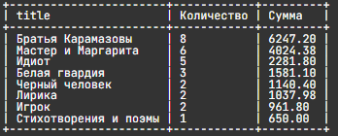
10 | Для каждой отдельной книги необходимо вывести информацию о количестве проданных экземпляров и их стоимости за 2020 и 2019 год . Вычисляемые столбцы назвать Количество и Сумма. Информацию отсортировать по убыванию стоимости. | SELECT title, SUM(Количество) AS "Количество", SUM(Сумма) AS "Сумма" FROM (SELECT title, SUM(buy_archive.amount) AS "Количество", SUM(buy_archive.price*buy_archive.amount) AS "Сумма" from buy_archive INNER JOIN book USING(book_id) GROUP BY title UNION ALL SELECT title, SUM(buy_book.amount) AS "Количество", SUM(price*buy_book.amount) as "Сумма" from book INNER JOIN buy_book using (book_id) INNER JOIN buy_step using (buy_id) INNER JOIN step using (step_id) WHERE step.name_step = "Оплата" and buy_step.date_step_end IS NOT NULL GROUP BY title) AS query_in GROUP BY title ORDER BY Сумма DESC;

Data correction
№ | Задача | SQL запрос | Ответ
1 | Включить нового человека в таблицу с клиентами. Его имя Попов Илья, его email popov@test, проживает он в Москве. | INSERT INTO client (name_client, city_id, email) SELECT "Попов Илья", city_id, "popov@test" FROM city WHERE name_city = "Москва"; SELECT * FROM client;
2 | Создать новый заказ для Попова Ильи. Его комментарий для заказа: «Связаться со мной по вопросу доставки». | INSERT INTO buy SET buy_description = "Связаться со мной по вопросу доставки", client_id = (SELECT client_id FROM client WHERE name_client = "Попов Илья") ; SELECT * FROM buy;
3 | В таблицу buy_book добавить заказ с номером 5. Этот заказ должен содержать книгу Пастернака «Лирика» в количестве двух экземпляров и книгу Булгакова «Белая гвардия» в одном экземпляре. | INSERT INTO buy_book (buy_id, book_id, amount) SELECT 5, book_id, 2 FROM book, author WHERE name_author LIKE 'Пастернак%' AND title='Лирика'; INSERT INTO buy_book (buy_id, book_id, amount) SELECT 5, book_id, 1 FROM book, author WHERE name_author LIKE 'Булгаков%' AND title='Белая гвардия'; SELECT * FROM buy_book
4 | Количество тех книг на складе, которые были включены в заказ с номером 5, уменьшить на то количество, которое в заказе с номером 5 указано. | 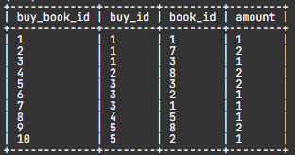 UPDATE book, buy_book SET book.amount = book.amount - buy_book.amount WHERE buy_book.buy_id = 5 AND book.book_id = buy_book.book_id; SELECT * FROM book
5 | Создать счет (таблицу buy_pay) на оплату заказа с номером 5, в который включить название книг, их автора, цену, количество заказанных книг и стоимость. Последний столбец назвать Стоимость. Информацию в таблицу занести в отсортированном по названиям книг виде. | CREATE TABLE buy_pay AS SELECT title, name_author, price, buy_book.amount, book.price*buy_book.amount AS Стоимость FROM buy_book INNER JOIN book ON book.book_id=buy_book.book_id INNER JOIN author ON author.author_id=book.author_id WHERE buy_book.buy_id=5 ORDER BY book.title; SELECT * FROM buy_pay;
6 | Создать общий счет (таблицу buy_pay) на оплату заказа с номером 5. Куда включить номер заказа, количество книг в заказе (название столбца Количество) и его общую стоимость (название столбца Итого). Для решения используйте ОДИН запрос. | CREATE TABLE buy_pay SELECT buy_book.buy_id, SUM(buy_book.amount) AS Количество, SUM(book.price*buy_book.amount) AS Итого FROM buy_book INNER JOIN book USING(book_id) WHERE buy_id=5 GROUP BY 1; SELECT * FROM buy_pay;
7 | В таблицу buy_step занести дату 12.04.2020 выставления счета на оплату заказа с номером 5 и вывести её. | UPDATE buy_step SET date_step_beg = "2020-04-12" WHERE buy_id = 5 AND step_id = 1; SELECT * FROM buy_step WHERE buy_id = 5;
8 | Завершить этап «Оплата» для заказа с номером 5, вставив в столбец date_step_end дату 13.04.2020, и начать следующий этап («Упаковка»), задав в столбце date_step_beg для этого этапа ту же дату. | UPDATE buy_step SET date_step_end = "2020-04-13" WHERE buy_id = 5 AND step_id = 1; UPDATE buy_step SET date_step_beg = "2020-04-13" WHERE buy_id = 5 AND step_id = (SELECT step_id + 1 FROM step WHERE name_step = "Оплата"); SELECT * FROM buy_step WHERE buy_id = 5;

